Parametro FIA-BAA
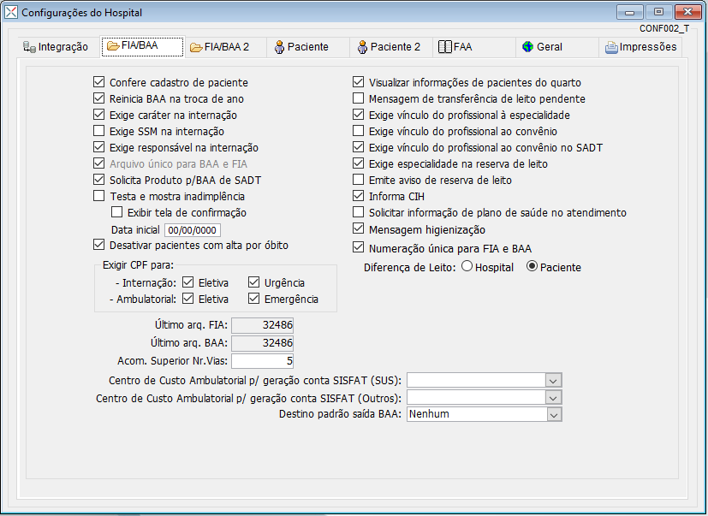
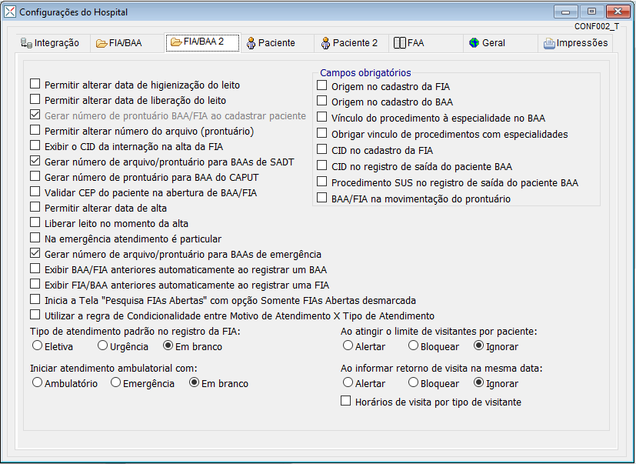
Parâmetros configurados:

Normas Visitas
Apena a seguinte norma cadastrada:

NORMAS E REGRAS PARA INTERNAMENTO
HORÁRIOS DE VISITAS
UTI: 11hs às 12hs e 17hs às 18hs (Segunda a Sexta)
UTI: 11:00 às 13:00 (Finais de semana e Feriados) 2 visitantes por vez de no máximo 4 Visitantes por dia.
ENFERMARIA: 15hs às 17hs (Todos os dias) 2 Visitantes por vez
APARTAMENTO: 07hs às 21hs (Todos os dias) 4 Visitantes por vez
O USO DO ADESIVO DE IDENTIFICAÇÃO É OBRIGATÓRIO TANTO PARA ACOMPANHANTE QUANTO PARA OS VISITANTES
¿Todo visitante deverá ser identificado por documento de identificação com foto;
¿Pacientes cirúrgicos deixarão seus pertences com o acompanhante que aguardará na recepção até que o paciente desça do Centro Cirúrgico para o leito;
¿Paciente que seja menor de 18 anos terá o direito de um acompanhante subir e permanecer no Centro Cirúrgico;
¿É obrigatória a entrega do adesivo de identificação na hora da troca de acompanhantes;
¿O acompanhante de paciente internado em enfermarias femininas deve ser do mesmo sexo da paciente;
¿Não é permitido mais de 1 acompanhante por paciente que tenha direito estabelecido por convênio ou por lei;
¿A troca de acompanhante só poderá ser realizada até as 21:00hs
¿As vestimentas dos acompanhantes e visitantes devem ser adequadas ao ambiente hospitalar. Procure roupas e sapatos fechados, protegendo a pele de possíveis contaminações. Também fica expressamente proibido o uso de roupas extravagantes que possam vir a constranger os usuários do hospital
¿Não serão permitidas visitas nas enfermarias fora do horário estabelecido;
¿Caso precise da DECLARAÇÃO de ACOMPANHANTE, essa deve ser pega diariamente .
¿Não são permitidos a entrada de flores, as mesmas ficam na recepção até a retirada para outro ambiente;
¿Não são permitidas portas de leitos abertas;
¿Não são permitidas cadeiras nos corredores;
¿É proibido o acesso de crianças abaixo de 12 anos como visitantes;
¿Não é permito barulho nos leitos ou corredores após as 21:00hs
¿Não será permitida a entrada de alimentos ou bebidas de fora uma vez que a dieta será fornecida conforme prescrição médica;
¿Se o paciente internado for menor de 18 anos, o paciente é coberto pelo que preconiza a lei 8.069/90 - Estatuto da Criança e do Adolescente que dá ao paciente o direito ao acompanhante. O mesmo direito é assegurado aos idosos acima de 60 anos submetidos à internação hospitalar (Lei 10.741/03 - Estatuto do Idoso) e também à pacientes portadores de deficiências físicas ou sensoriais (Lei 3.411/00). Consulte a Recepção de Internação para informações sobre a cobertura do seu convênio.
¿Informamos que devem ser confirmadas com o convênio do paciente as normas sobre a liberação de refeições para acompanhantes.
¿O Serviço Social ou a Enfermagem deverão ser acionados em caso de dúvidas ou esclarecimentos.
Observação: O hospital oferece opções de mudança de acomodação de enfermaria para apartamento, taxa de acompanhante e inclusão de refeições para acompanhantes, favor procurar a recepção para melhores esclarecimentos.
Seja bem-vindo ao hospital Renascença.
O silêncio também é uma forma de cura.

Parametros Agenda
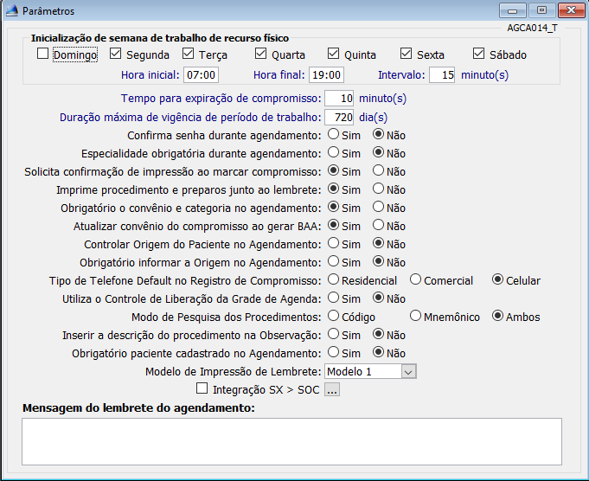
Segunda | Terça | Quarta | Quinta | Sexta | Sabado | Domingo | Intervalo | Horário inicial | Horário finla | Tempo para expiração | Maximo de vigência de Trabalho | Confirmar senha durante agendamento | Imprime lembrete | in_imp_proc_lembrete | Obrigatório Convênio
S | S | S | S | S | S | N | 15 | 07:00 | 19:00:00 | 10 | 720 | N | S | S | S

Funcionário X Setor
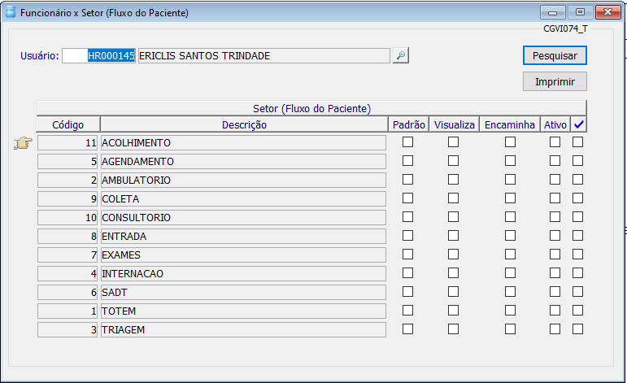
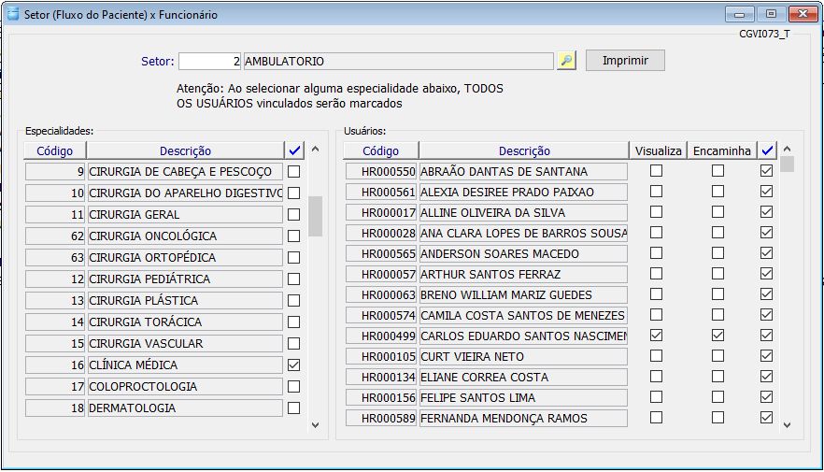
Necessário listagem contendo:
Nome do funcionário (Profissional)
Setores em que atua
Setores para onde podem transferir paciêntes
Setor padrão (Opcional)

